상품제안서
소프티 슈 USB메모리 | 상품코드: F01308

 |  |  |  |  |  |  | 02-412-0044 | www.easy1.co.kr
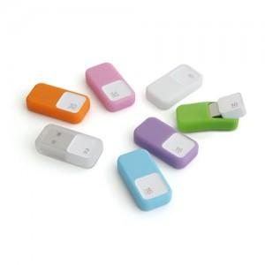

【상세/제작정보】 | ※ 제품특성상 단가 변동이 매우 유동적인 상품으로 주문전 꼭 확인 요청드립니다.

【인쇄/포장옵션】 | 레이저, 풀칼라 / 포장지포장

【공급단가】 | 수량 | 100~ | 300~ | 500~ | 1,000~ | 3,000~
*VAT별도 | 8G | 5,900원 | 5,810원 | 5,670원 | 5,530원 | 5,430원
 | 16G | 6,250원 | 6,150원 | 6,000원 | 5,850원 | 5,750원
 | 32G | 7,150원 | 7,040원 | 6,870원 | 6,700원 | 6,580원
 | 64G | 13,630원 | 13,410원 | 13,090원 | 12,760원 | 12,540원

【상품 URL】 | http://www.easy1.co.kr/src/goods_detail.php?gdno=1308

